étapes
 | VENDEE COMPOSTELLE / MONT SAINT-MICHEL |  |  |  |  |  | Le Bourdon Breton sur le chemin Vendéen Vers Compostelle du 29 juillet au 4 août 2022

Date | De | à | N° PDIPR | Nbre PDIPR | Passage Bourdon - étapes - clou - banc - concert | Courriers aux maires Bourdon | Km | km étape projet Breton | km open runner | km topo guide | Kilométrage Plaque | ? | Accueils familiaux | Hébergements commerciaux | N° tél Mairie | Nom du maire | Office de Tourisme | Presbytère
Vendredi 29/07/2022 | Clisson | Stèle Cugand |  |  |  |  | 1.00 | 25.00 | 23.30 | 25.00 |  | Point de passage du bourdon | 1 |  | 02 51 43 70 70 | Cécile BARREAU
 |  | Cugand | 010 | 1 | Inauguration Panneau | x |  |  |  |  |  | Inauguration du panneau "entrée sur le chemin"
 |  | La Bernardière | 020 | 2 | Passage | x |  |  |  |  |  |  |  |  | 02 51 42 15 91 | Claude DURAND
 |  | Saint Hilaire de Loulay | 030 | 3 | Passage | x |  |  |  |  |  | Maire délégué | 1 | 2 | 02 51 48 92 92 | Daniel ROUSSEAU
 |  | Boussay |  |  |  |  |  |  |  |  |  |  | 1
 |  | La Bruffière |  |  |  |  |  |  |  |  |  |  | 1
 | Stèle | Montaigu | 030 | 4 | Passage + Banc | x | 19.00 |  |  |  |  | Inauguration du banc du pèlerin | 1 | 1 | 02 51 09 21 21 | Florent LIMOUZIN | 02 51 06 39 17
 |  | Boufféré | 030 | 5 | Passage | x |  |  |  |  |  | Maire délégué |  | 1 | 02 51 94 04 51 | Cécilia GRENET
 |  | La Guyonnière |  |  |  |  |  |  |  |  |  |  | 1
 | Montaigu | Saint-Georges de Montaigu | 030 | 6 | Passage+étape | x | 5.00 |  |  |  | 1437 | Maire délégué | 2 |  | 02 51 48 94 94 | Éric HERVOUET

samedi 30/07/2022 | Saint-Georges de Montaigu | La Boissière de Montaigu | 040 | 7 | Passage | x |  | 29.80 | 28.20 | 29.80 |  |  |  |  | 02 51 41 61 08 | Anthony BONNET
 |  | Bazoges en Paillers |  |  |  |  |  |  |  |  |  |  |  | 1
 |  | Chavagnes en Paillers | 050 | 8 | Passage | x |  |  |  |  |  |  |  | 1 | 02 51 42 21 06 | Eric SALAÜN
 |  | Beaurepaire |  |  |  |  |  |  |  |  |  |  | 1
 |  | Saint-Fulgent | 060 | 9 | banc+Clou | x | 23.50 |  |  |  |  | Inauguration du clou et du banc du pèlerin | 1 | 3 | 02 51 42 62 26 | Jean-Luc GAUTRON |  | 02 51 42 62 31
 |  | Mesnard-La-Barotière |  |  |  |  |  |  |  |  |  |  | 1
 | Saint-Fulgent | Vendrennes | 070 | 10 | Passage+étape | x | 6.30 |  |  |  | 1408 |  | 1 | 1 | 02 51 66 08 22 | Roselyne PHLIPART

Dimanche 31/07/2022 | Vendrennes | Mouchamps | 080 | 11 | Passage | x | 11.00 | 23.90 | 22.70 | 23.90 | 1397 |  |  |  | 02 51 66 21 01 | Patrick Mandin
 |  | Saint-Germain de Prinçay | 090 | 12 | Passage | x |  |  |  |  |  |  | 1 |  | 02 51 40 43 82 | Dominique PAILLAT
 | Mouchamps | Saint-Vincent Sterlanges | 100 | 13 | banc+Clou | x | 5.00 |  |  |  |  | Inauguration du Clou et du banc du pèlerin |  | 2 | 02 51 40 21 71 | Valérie TONARELLI
 |  | Saint-Cécile | 110 | 14 | Passage | x |  |  |  |  |  |  | 1 |  | 02 51 40 24 07 | Cyrille GUIBERT
 |  | Sigournais |  |  |  |  |  |  |  |  |  |  | 1
 | Saint-Vincent Sterlanges | Chantonnay | 120 | 15 | banc+Clou +étape+concert | x | 7.90 |  |  |  |  |  | 4 |  | 02 51 94 30 36 | Isabelle MOINET | 02 44 40 20 06

Lundi 01/08/2022 |  | Chantonnay |  |  |  |  |  | 28.00 | 28.00 | 28.00 |  | Inauguration du Clou et du banc du pèlerin à Chantonnay
 | Chantonnay | Village de Vildé |  |  |  |  | 7.00
 | Village de Vildé | Chataigneraie aux côteaux |  |  |  |  | 3.50
 | Chataigneraie aux Côteaux | La Jaudonnière | 130 | 16 | Passage | x |  |  |  |  |  |  | 1 | 1 | 02 51 34 30 09 | Yann Pelletier
 | La Jaudonnière | La Caillère Saint Hilaire | 140 | 17 | Passage | x |  |  |  |  |  |  |  |  | 02 51 51 52 28 | Maurice PUAUD
 | La Caillère Saint Hilaire | Saint Martin lars en Hermine | 150 | 18 | Passage | x |  |  |  |  |  |  |  |  | 02 51 27 80 33 | Joseph-Marie ALLETRU
 | Saint Martin lars en Hermine | Saint-Laurent de la salle | 160 | 19 | banc+Clou+étape | x | 17.50 |  |  |  |  |  | 2 |  | 02 51 00 12 01 | Sébastien ROY

Mardi 02/08/2022 | Saint-Laurent de la salle | Bourseguin |  |  |  |  |  | 23.50 | 23.60 | 23.50 |  | Inauguration du clou + banc du pèlerin à ST Laurent

 |  | Thiré |  |  |  |  |  |  |  |  |  |  | 1
 |  | Pouillé |  |  |  |  |  |  |  |  |  |  | 1
 |  | Saint-Cyr des Gâts | 170 | 20 | Passage | x |  |  |  |  |  |  | 2 | 1 | 02 51 00 13 02 | Francis RIVIERE
 |  | Bourseguin |  |  |  |  | 10.00
 | Bouseguin | Bourneau | 180 | 21 | Passage | x | 1.50 |  |  |  | 1344 |  | 1 |  | 02 51 00 22 04 | Gérard GUIGNARD
 |  | Sérigné |  |  |  |  |  |  |  |  |  |  | 1
 |  | Mervent | 190 | 22 | Passage | x |  |  |  |  |  |  |  |  | 02 51 00 20 10 | Joël BOBINEAU
 |  | Pissotte | 200 | 23 | Passage | x |  |  |  |  |  |  | 1 |  | 02 51 69 05 61 | Michel SAVINEAU
 |  | L'Orbrie | 210 | 24 | Passage | x |  |  |  |  |  |  | 2 |  | 02 51 69 06 72 | Noëlla LUCAS
 | Bourneau | Saint-Michel Le Cloucq | 220 | 25 | Passage+étape | x | 12.00 |  |  |  | 1332 |  | 2 |  | 02 51 69 26 32 | Francis GUILLON

Mercredi 03/08/2022 | Saint-Michel Le Cloucq |  |  |  |  |  |  | 21.40 | 20.70 | 21.40
 |  | Fontenay-Le-Comte |  |  |  |  |  |  |  |  |  |  | 2 | 1 | 02 51 53 41 41 | Ludovic HOCBON | 02 51 69 44 99 | 02 51 69 04 16
 |  | Auchay |  |  |  |  |  |  |  |  |  |  |  | 1
 |  | Xanton-Chassenon | 230 | 26 | Banc + Clou | x | 8.00 |  |  |  |  | Inauguration du Clou et du banc du pèlerin |  |  | 02 51 52 11 46 | Claudy RENAULT
 | Xanton-Chassenon | Nieul-Sur-L'Autise | 240 | 27 | Banc + Clou | x | 4.40 |  |  |  |  | Inauguration du Clou et du banc du pèlerin | 1 | 3 | 02 51 52 40 12 | Michel BOSSARD
 | Nieul-Sur-L'Autise | La Porte de l'Île ST Pierre Le Vieux | 250 | 28 | Passage + Clou | x | 6.00 |  |  |  |  |  | 1 |  | 02 51 00 70 12 | Christian HENRIET
 | La Porte de l'Île | Maillezais | 260 | 29 | Banc+clou +étape+Animation Abbaye de Maillezais | x | 3.00 |  |  |  |  | évènement à Maillezais | 1 | 1 | 02 51 00 70 25 | Annie RINEAU | 02 51 87 23 01

Jeudi 04/08/2022 |  | Maillezais |  |  |  |  |  | 20.40 | 20.30 | 20.40 |  | Inauguration du Clou et du banc du pèlerin à Maillezais
 | Maillezais | Maillé | 270 | 30 | Passage | x | 7.00 |  |  |  | 1303 | Inauguration du panneau "sortie de chemin" ? | 2 |  | 02 51 87 05 78 | Jean-Marie GELOT
 | Maillé | Bazoin |  |  |  |  | 4.50 |  |  |  |  | Nouveau tracé, Passage du Bourdon ?
 |  | Damvix | 280 | 31 | Passage
 | Bazoin | Saint-Hilaire-La-Palud |  |  | étape | x | 8.90 |  |  |  |  |  | 2 |  | 05 49 35 32 15 | François BONNET

 |  |  |  |  |  |  |  | 172.00 | 166.80 | 172.00 |  |  | 42 | 20
 |  |  |  |  |  |  |  | 8.90 | 8.90
 |  |  |  |  |  |  |  | 1.00 | 1.00
 |  |  |  |  |  |  |  | 162.10 | 156.90
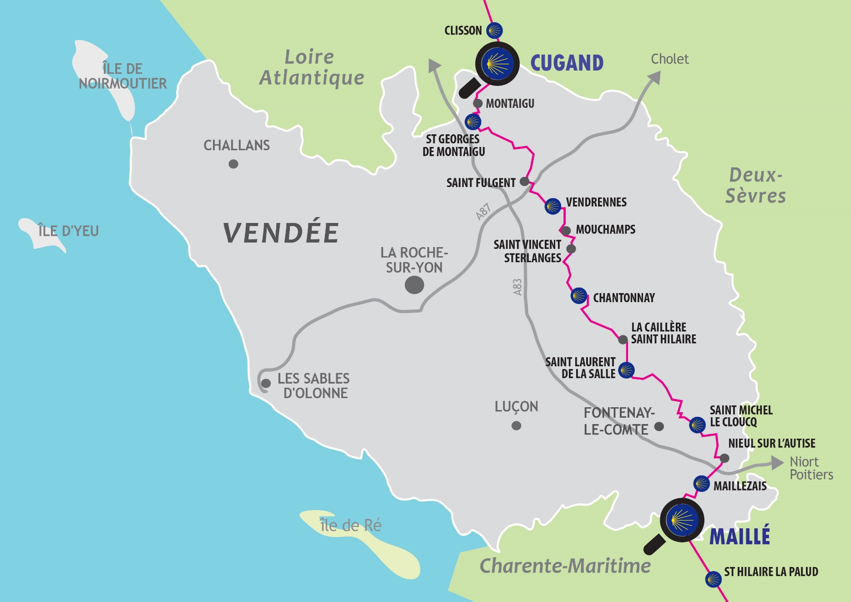
 | Les questions à se poser :

 | Contacter les maires | Tous les maires sur le chemin (pour les capacités d'accueil)
 |  | ou seulement ceux pour l'inauguration du clou

 | Contacter les accueillants familiaux pour avoir la disponibilité pour une date donnée
 | Qui convier ? | Adhérents, accueillants,
 | Quelle communication ?
 | Qui fait les réservations des hébergements ?
 | Inscription obligatoire ?
 | Organisation des retours au départ du jour ?
 |  | pour faire suivre les voitures

 | Inaugurations | Contacter les élus - Est-ce possible ?
 |  | Pas le choix de la date
 |  | Définir l'heure de chaque inauguration
 |  | Collation ? Payée par qui ?
 |  | Presse ?

